Sheet1
コマツ会長 大橋徹二様 との面談

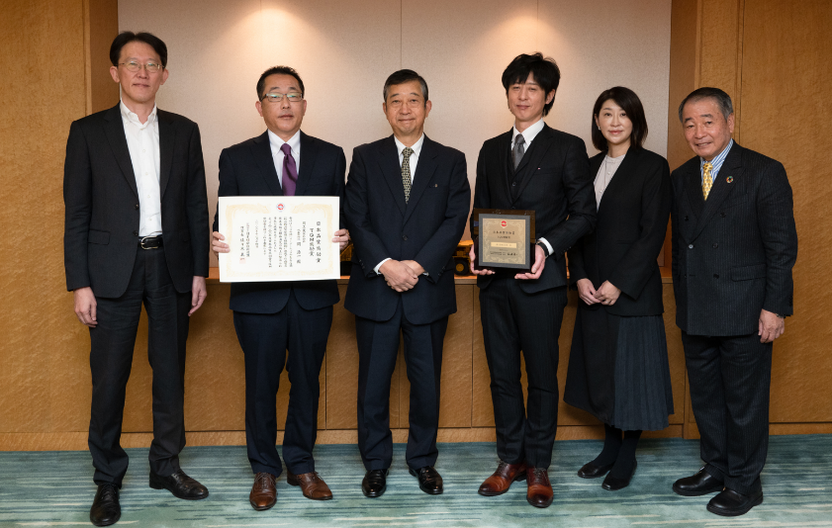

２０２２年日本品質奨励賞 TQM奨励賞 受賞記念
（撮影日 ： ２０２２年１１月１５日 撮影場所 ： コマツ本社ビル内 ）

